해상도
화면

1080px

2340px

1. 화면 해상도는 2340x1080(px)을 기본으로 시작합니다. (갤럭시 S23 단말기 기준이며 기본으로 (1920x1080)px로 설정 해야함)

Button
확 인
이미지 | Button 종류 | 설명
 | 기본 버튼 | 확인, 거부, 취소 등 기본적인 기능을 담당하는 버튼

 | 닫기 버튼 | 팝업 창을 닫는 기능을 담당하는 버튼

 | 아이콘 버튼 | 인 게임 옵션 탭으로 이동하는 기능을 담당하는 버튼

 | 체크 박스 | 옵션 체크 기능을 담당하는 버튼


 | 스크롤 바 | 조절 버튼을 움직여 값을 움직이는 기능

입력 공간
 | 입력 필드 | 닉네임을 시작으로 채팅 등 데이터를 직접 입력할 수 있는 기능

ITEM
 | 체크 버튼_2 | 아이템 아이콘, 캐릭터 아이콘을 터치 할 때 사용 하는 기능

콤보 박스
 | 콤보 박스 기본 상태 | 기본 배경색은 짙은 회색으로 표기, 테두리는 검정색으로 적용합니다. 텍스트는 흰색으로 적용합니다.

콤보 박스
 | 콤보 박스 활성화 상태 | 터치시 흰색으로 컬러가 변경

확 인
 | 비활성화 상태 | 어떤 상호작용도 할 수 없는 버튼 상태이며, 버튼 이미지, 텍스트 모두 연한 회색으로 표기 되어 터치를 할 수 없습니다.

확 인
 | 활성화 상태 | 터치 할 수 있는 버튼의 평상시 상태입니다

확 인
 | 롱터치 상태 | 롱터치시 터치를 유지하고 있을때 나타나는 상태입니다. 버튼 이미지는 짙은 회색으로 표기합니다.

Text Message
알림
알림
분류 | 일방 성 메시지 | 선택 성 메시지
이미지
필수 구성요소 222.2MB를 다운로드합니다. (WiFi 환경에서 다운로드를 진행하는 것을 권장합니다.)
알림 테스트입니다.

확 인
확 인
취 소

설명 | 플레이어에게 정보를 일방적으로 전달하는 텍스트 메시지 | 플레이어에게 정보를 전달하며 선택지를 제공하는 텍스트 메시지

제한 | 1. 최대 30자 2. 최대 3줄 까지 허용합니다. 3. 상단에 확인 사항 이름을 출력합니다. | 1. 최대 60자 2. 최대 5줄 까지 허용합니다. 3. 상단에 확인 사항 이름을 출력합니다.

효과음 | 텍스트 메시지 확인 버튼 터치 시 효과음 출력

퀘스트 알림
화면
Quest 클리어
Quest NPC

1080px

1920px

1. 퀘스트 완료 UI창의 크기는 (1080x150)px로 설정하며, NPC 아이콘의 경우 (135x108)px로 설정합니다.
2. 최대 글자 수는 40자로
3. 최대 2줄 까지 허용
4, 글자의 경우 퀘스트 이미지 한 가운데, 글자도 한가운데에 배치 합니다.
5. 왼쪽에는 퀘스트 담당 NPC가 아이콘 이미지 UI가 노출 됨

In Game Skill Cost
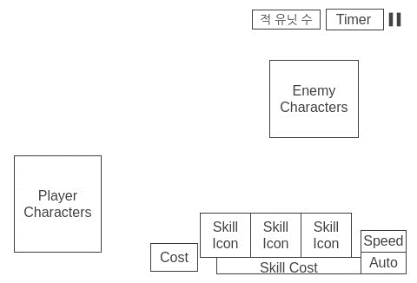

1. 스킬 코스트의 경우 왼쪽에서 오른쪽으로 채워지는 방식으로 사용합니다.

